Tabelle1
Berechnungstool - Errichtung von Wohnraum im Eigentum

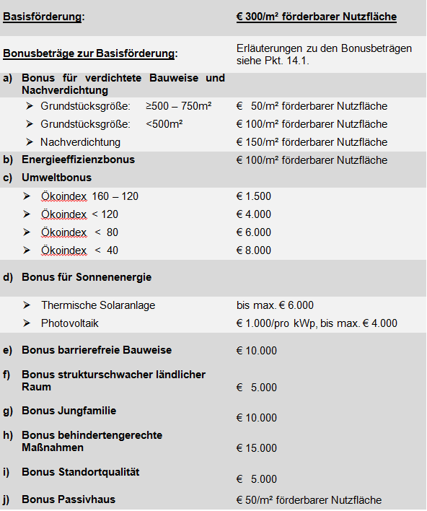
 | EINGABE | Berechnung
Basisisförderung: |  | 75 m² X € 300,- | € 22,500
Erhöhungsbeträge zur Basisförderung
a) Bonus für verdichtete Bauweise und Nachverdichtung |  | 75 m² X € 0 | € -
b) Energieeffizienzbonus | NEIN |  | € -
c) Umweltbonus |  |  | € -
d) Bonus für Sonnenenergie
- Standard-Kollektoren | 0 m² Aperturfläche |  | € -
- Vakuum-Kollektoren | 0 m² Aperturfläche |  | € -
- Photovoltaik | 0 kWp |  | € -
e) Bonus barrierefreie Bauweise | NEIN |  | € -
f) Bonus strukturschwacher ländlicher Raum |  |  | € -
g) Jungfamilie | NEIN |  | € -
h) Behindertengerechte Maßnahme | NEIN |  | € -
i) Bonus Standortqualität | NEIN |  | € -
j) Bonus Passivhaus | NEIN |  | € -
 |  | FÖRDERUNGSHÖHE | € 22,500
 |  |  |  | Annuität vom 1. - 20 Jahr jährlich 3,87% | € 522 | € 10,449
60% Förderungsdarlehen | € 13,500 |  |  | Annuität vom 21. - 30 Jahr jährlich 3,97% | € 536 | € 5,360
40% AZ gestütztes Darlehen | € 9,000
 |  |  |  | Annuitätenzuschuss 1.-5 Jahr 4% | € 360 | € 1,800
 |  |  |  | Annuitätenzuschuss 6.-10 Jahr 3% | € 270 | € 1,350

